対象学生一覧
社会人基礎力プロト |  |  |  |  |  |  |  | 部署名 |  |  |  |  | 処理名 |  |  |  | 作成日 | 修正日 |  | 作成者
 |  |  |  |  |  |  |  |  |  |  |  |  | 対象学生一覧 |  |  |  | 2020-09-17 | 2020-09-17 |  | AIT.Tantq

 | ① | 画面レイアウト

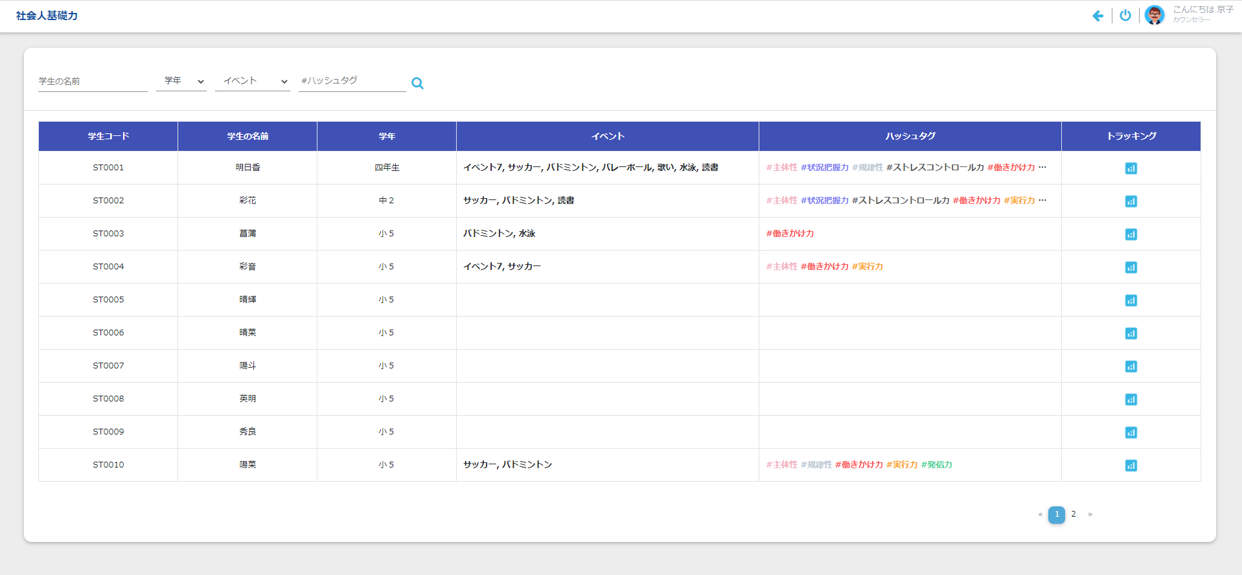

ヘッダー部

ボディ部

 | ② | 起動タイミング
 |  | Khởi động từ đường dẫn /studentlist

 |  | ログイン画面

 | ③ | 機能概要
 |  | 1. Hiển thị danh sách của học sinh

 | ④ | ヘッダー部、ボディ部の入力可否
 |  |  |  |  |  | 画面
 |  | 画面を開いた時 |  |  |  | -
 |  | P：プロテクト(入力不可) -：入力可能

 | ⑤ | 項目説明 |  |  | 文字種:0:任意 1:半角 2:数字
 | ヘッダー部
 |  | 項目名 |  |  |  | (日本語名) | 種別 |  | 文字数 | 文字種 | 必須 | 初期表示値 |  | 表示形式 | POPUP | その他
 | 1 | Student Name |  |  |  | 学生の名前 | TB |  | 100 | - | - | (空白) |  |  | -
 | 2 | Class Name |  |  |  | クラス名 | CB |  | - | - | - | (空白) |  |  | -
 | 3 | Event Name |  |  |  | イベント | CB |  | - | - | - | (空白) |  |  | -
 | 4 | HashTag |  |  |  | ハッシュタグ | TB |  | - | - | - | (空白) |  |  | -

 | ボディ部
 |  | 項目名 |  |  |  | (日本語名) | 種別 |  | 文字数 | 文字種 | 必須 | 初期表示値 |  | 表示形式 | POPUP | その他
 | 1 | Student Code |  |  |  | 学生コード | 表示 |  |  | - | - |  |  |  | -
 | 2 | Student Name |  |  |  | 学生の名前 | 表示 |  |  | - | - |  |  |  | -
 | 3 | Class Name |  |  |  | クラス名 | 表示 |  |  | - | - |  |  |  | -
 | 4 | Event Name |  |  |  | イベント | 表示 |  |  | - | - |  |  |  | -
 | 5 | HashTag |  |  |  | ハッシュタグ | 表示 |  |  | - | - |  |  |  | -
 | 6 | Tracking |  |  |  | トラッキング | 表示 |  |  | - | - |  |  |  | -

 | ボタン名 |  |  |  |  | (日本語名) | 処理概要
 | 1 | Search |  |  |  |  | ヘッダー部の検索条件に従い、一致するデータを表示する。

 | ⑥ | 機能説明
 |  | 1. Click double vào 1 dòng của phần table sẽ di chuyển đến [màn hình StudentEvent] của student tương ứng
 |  | 2. Click vào icon của cột tracking sẽ di chuyển đến [màn hình trachking] của student tương ứng
 |  | 3. Thứ tự sắp xếp của danh sách: Tăng dần theo 学生コード
 |  | 4. Hiển thị danh sách của phần body trong 1 trang, tối đa 10 dòng.

 | ⑦ | メッセージ
 |  |  | 状態 |  |  |  |  |  |  |  | メッセージ |  |  |  |  |  |  |  | ボタン
 |  | 1 | Searchボタン押下時
 |  |  | 1 | Không có dữ liệu kết quả search |  |  |  |  |  |  | Không tồn tại dữ liệu tìm kiếm |  |  |  |  |  |  |  | OK

Chức năng
社会人基礎力プロト |  |  |  |  | 部署名 | 処理名 | 作成日 | 修正日 | 作成者
 |  |  |  |  |  | Chức năng | 2020-09-17 | 2020-09-17 | AIT.Tantq

Mục lục
 | I. Đăng nhập với quyền là カウンセラー (Role = '004') hoặc 先生 (Role = '002')
 | II. Đăng nhập với quyền là 家族 (Role = '003')

Các chức năng chính của màn hình
I. Đăng nhập với quyền là カウンセラー (Role = '004') hoặc 先生 (Role = '002')
 | Giao diện hiển thị ban đầu
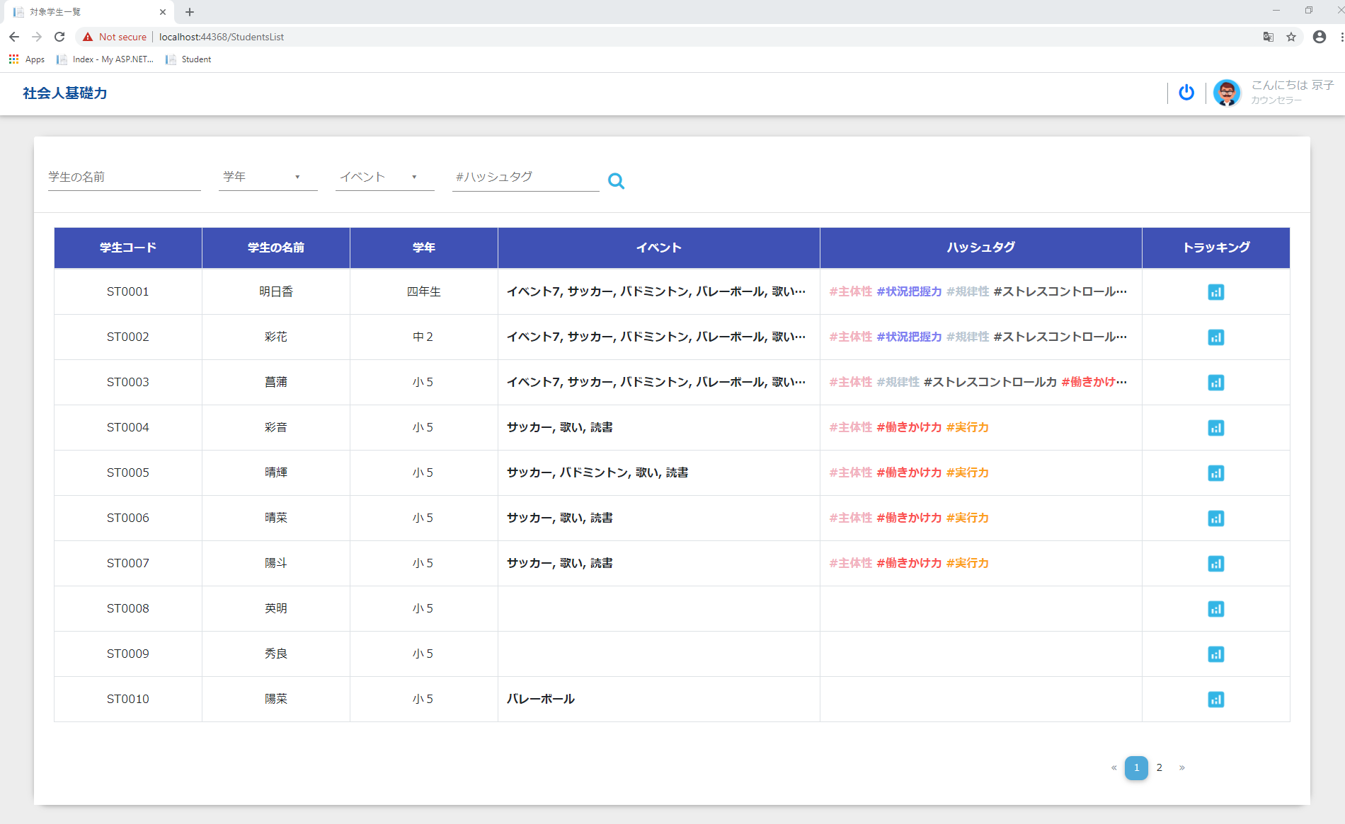

 | 1. Điều kiện tìm kiếm
 |  | a. Tìm kiếm theo tên học sinh

 |  |  | Nhập tên của học sinh để tìm kiếm

 |  | b. Tìm kiếm theo năm học
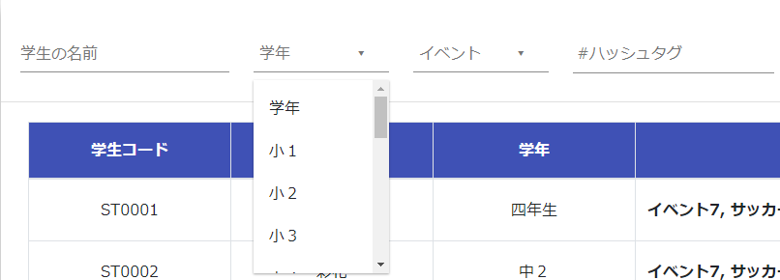

 |  |  | Danh sách tất cả các năm của học sinh từ năm thứ 1 đến năm học hiện tại

 |  | c. Tìm kiếm theo event
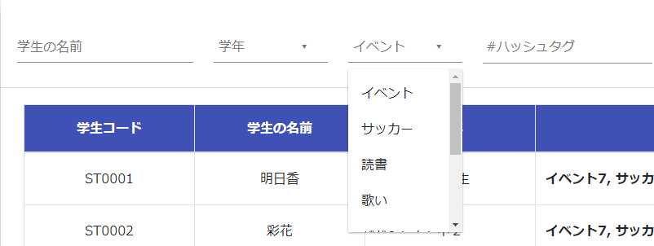

 |  |  | Danh sách tất cả các event

 |  | d. Tìm kiếm theo năng lực của học sinh

danh sách năng lực của học sinh

danh sách năng lực của học sinh
đã được chọn

 |  |  | Khi nhập vào textbox giá trị "#" sẽ hiển thị danh sách tất cả các năng lực của học sinh

 | 2. Tìm kiếm
 |  | Nhập điều kiện tìm kiếm và chọn icon search để tìm kiếm
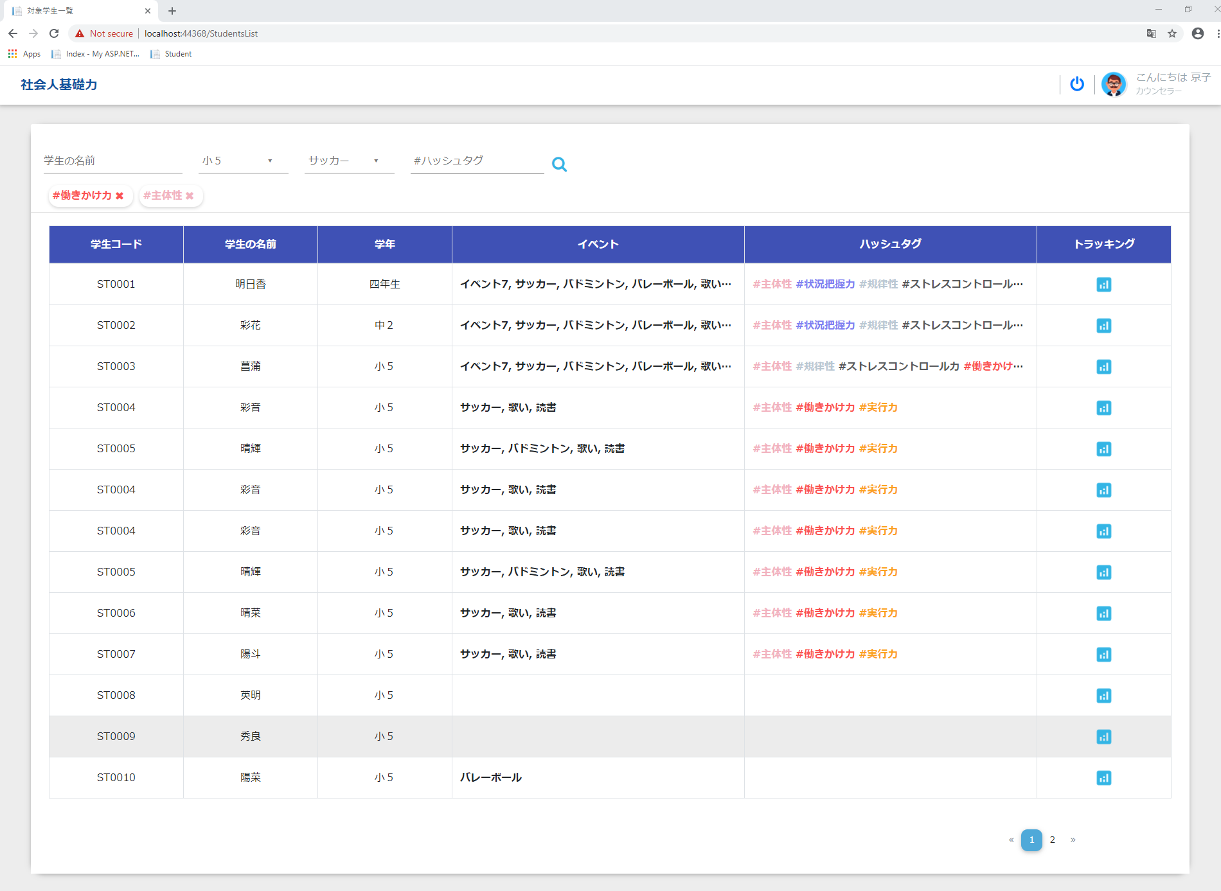

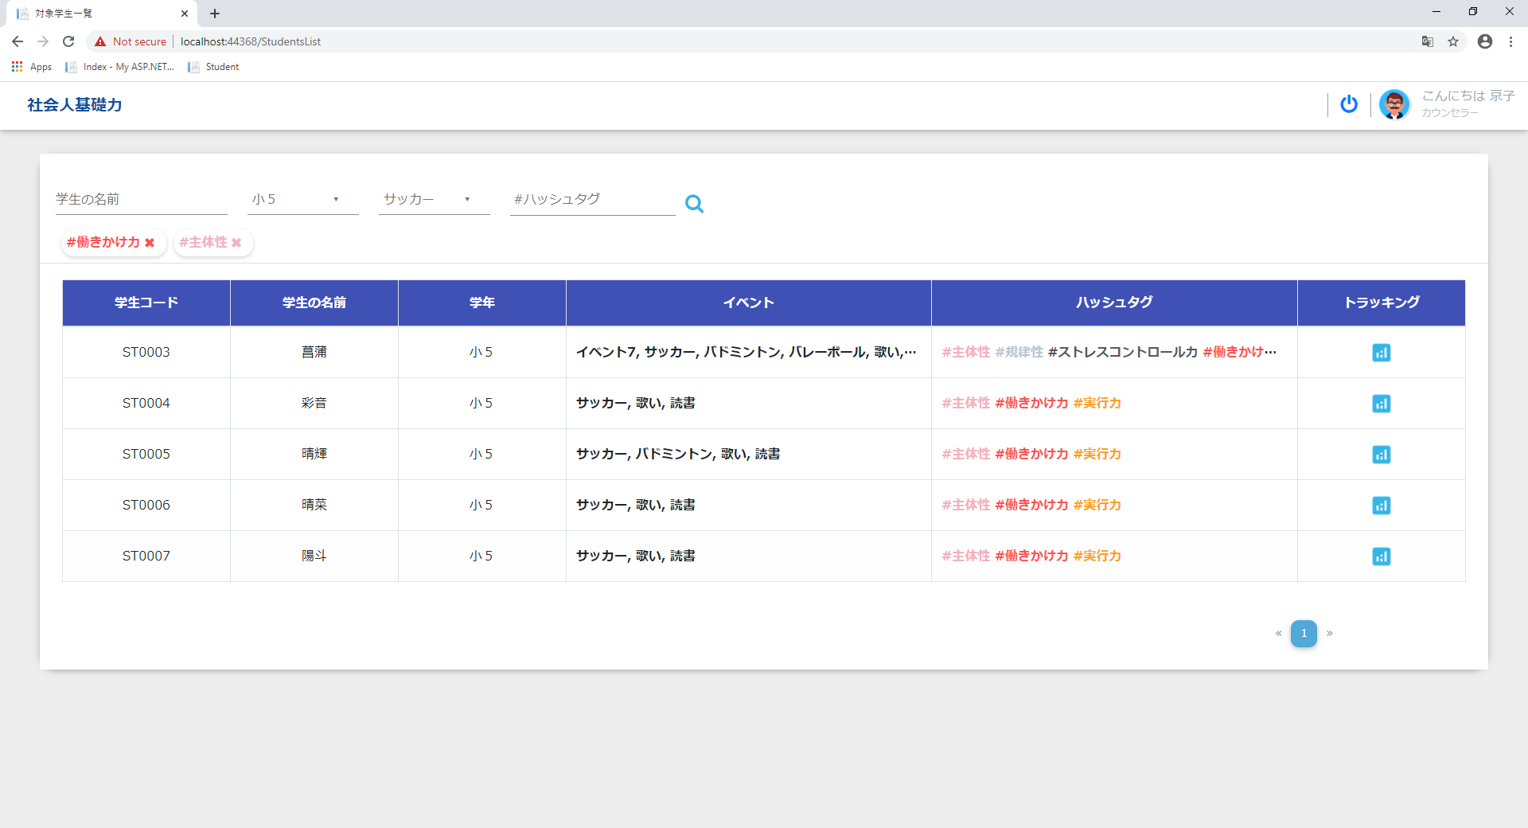

 |  |  | Kết quả tìm kiếm được hiển thị trên table và được phân trang bao gồm các hạng mục:
 |  |  |  | + 学生コード
 |  |  |  | + 学生の名前
 |  |  |  | + 学年
 |  |  |  | + イベント
 |  |  |  | + ハッシュタグ
 |  |  |  | + トラッキング

 | 3. Xem thống kê các năng lực của student
 |  | Click chọn icon chart để chuyển hướng đến [màn hình トラッキング機能]

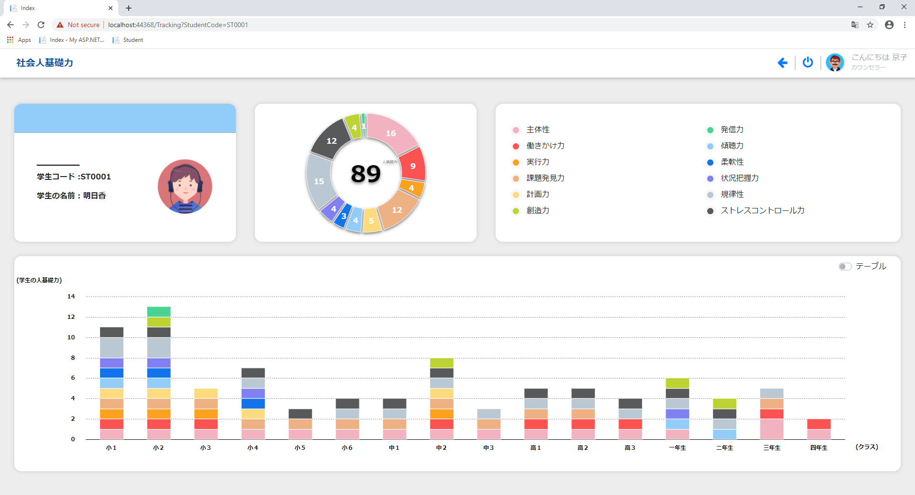

 | 4. Xem thông tin của học sinh
 |  | Click vào hàng hiện tại của học sinh trên table sẽ chuyển hướng đến [màn hình 学生の入力一覧]

Click chọn

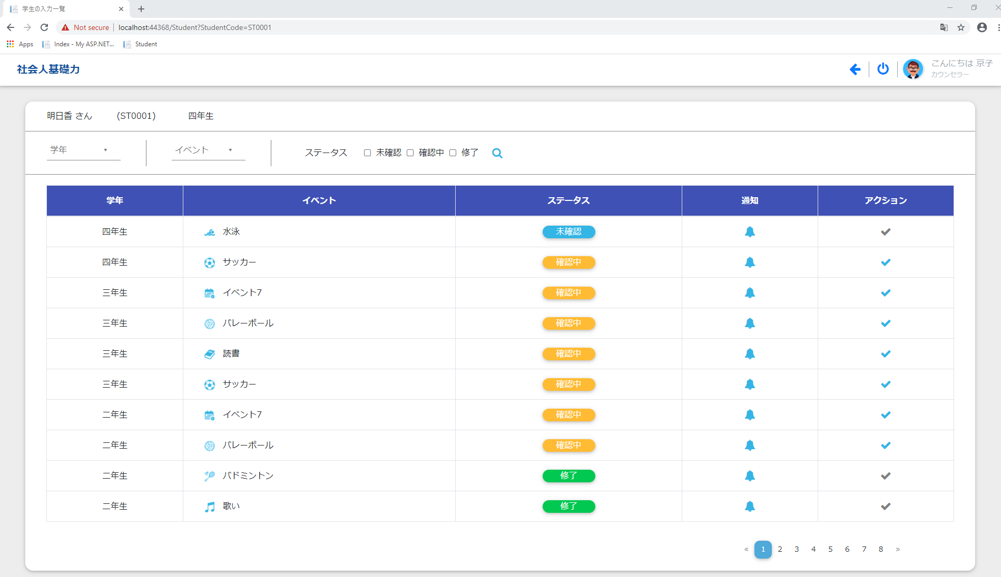

II. Đăng nhập với quyền là 家族 (Role = '003')
 | Giao diện hiển thị ban đầu
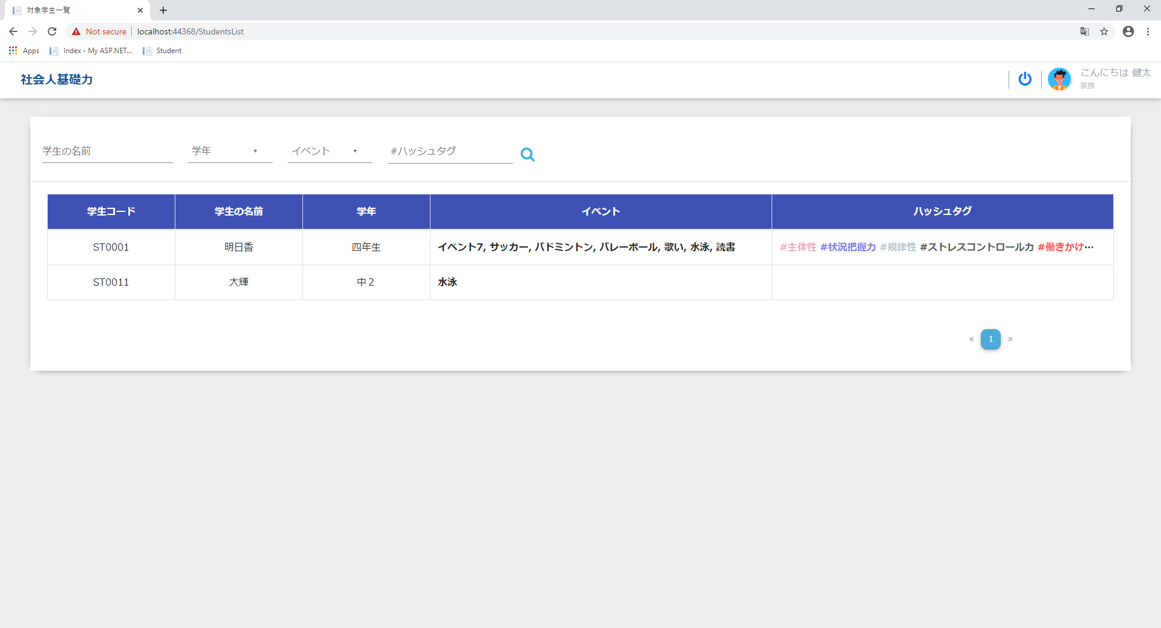

 |  | Bao gồm các chức năng tương tự: I.1, I.2, I.4

Lưu ý: Học sinh không được phép vào [màn hình 対象学生一覧]

